multi Label
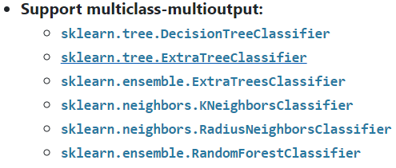
https://scikit-learn.org/stable/modules/multiclass.html
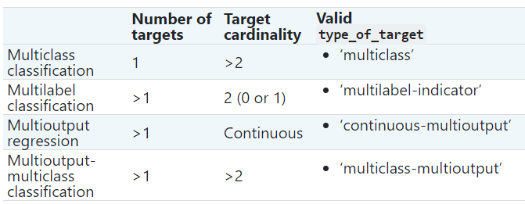 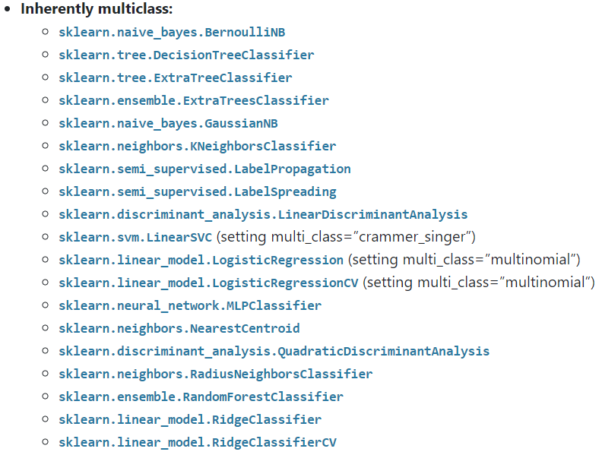 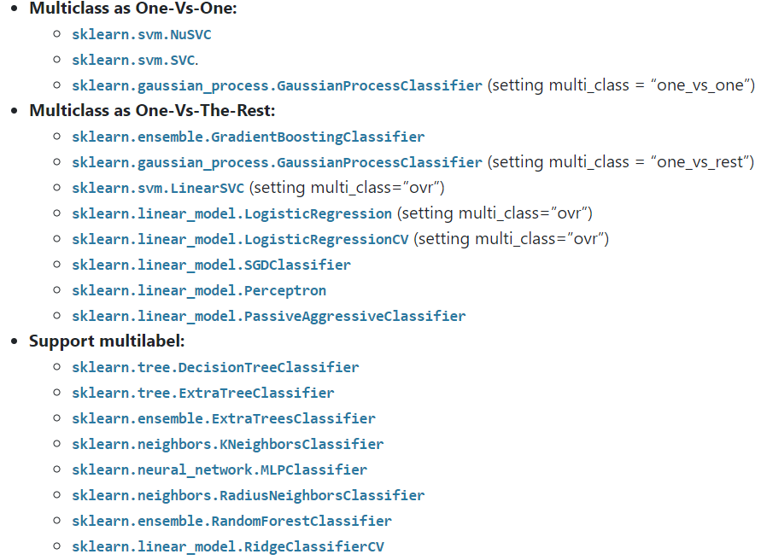 | Multilabel

 | One-Vs-The Rest(one-vs-all)
 | 하나의 클래스에대하여 각각 분류기 작동 multi_class, multi_label learning에 사용가능 from sklearn.multiclass import OneVsRestClassifier

 | One-Vs-One

ensemble
ensemble learning | 훈련세트를 m개의 다른 분류기에 훈련시킨다 각각예측한 값을 투표하여 최종 예측을 한다
 | DecisionTree DecisionTreeClassifier export_graphviz tree모듈에 export_graphviz를 이용하여 결정트리를 시각화할 수 있다. '.dot' 형식의 파일로 그래프를 저장한다. class_names과 feature_names는 각각 클래스의 명과 특성들의 이름을 설정할 수 있다. filled를 True로 설정하면 노드의 클래스를 구분하기 위해 색이 칠해진다. DecisionTreeregressor 훈련데이터 밖 예측 불가 | criterion : 불순도 측정방법 선택 'gini(기본)','entropy', max_depth는 트리의 최대 깊이를 제어할 수 있는 명령어다. min_sample_split은 분할되기 위해 노드가 가져야할 최소 샘플 수를 지정한다. 기본값은 2 min_samples_leaf는 리프노드가 가지고 있어야할 최소 샘플 수를 지정한다. 기본값은 1 max_feature는 각 노드에서 분할시 사용할 특성의 최대 수를 지정한다. max_leaf_node는 리프노드의 최대 수를 지정한다. crierion : 회귀에서는 mse, 프리드먼 개선 점수와 평균 제곱 오차를 사용하는 'friedman_mse'와 터미널 노드의 중간값을 사용하여 L1 loss를 최소화하는 'mae'가 있다.

 | 배깅(Bagging)이란 동일한 알고리즘으로 여러 분류기를 만들어 보팅으로 최종 결정하는 알고리즘 (1) 동일한 알고리즘을 사용하는 일정 수의 분류기 생성 (2)각각의 분류기는 부트스트래핑(Bootstrapping)방식으로 생성된 샘플데이터를 학습 (3)최종적으로 모든 분류기가 보팅을 통헤 예측 결정 BaggingClassfier | BaggingClassfier의 파라미터들 base_estimator : 어떤 모델로 평가를 할 지 정해줄 수 있는 파라미터이다. 값을 지정해주지 않으면 자동적으로 Decision Tree로 실행된다. n_estimators : 몇 개의 모델을 앙상블해서 훈련시킬지 정해주는 파라미터, 기본값은 10이다. max_samples : 데이터 중 몇 개의 데이터를 선택할 지 정해주는 파라미터, 기본값은 1.0으로 int형으로 갯수를 지정해줄 수 있고 float형식으로 비율을 정해줄 수 있다. bootstrap : 데이터의 중복 사용 여부를 정해줄 수 있다. 기본값은 True. n_jobs : 훈련과 예측에서 사용할 CPU 코어 수를 지정할 수 있다. ( -1로 설정시 가용한 모든 코어 사용) odd_score : 사용되지 않은 데이터를 가지고 모델을 평가하도록 설정하는 파라미터, 기본값은 True.
 | boostrapping | 데이터모두를 사용하여 훈련하면 미지의 원 분포에 가까워질수 있지만 모델평가,검증을 못함 -> 교차검증 등을 이용해 정확도 측정한다 -> 훈련데이터와 테스트데이터 크기 차이로인한 편차가 유발된다. Leave-One_outcross Validation은 계산량이 많음 m개의 데이터 셋에서 복원추출로 m개 뽑는다 -> 한번도 뽑히지 않을확률은 (1-1/m)^mㅅ≒0.036, 이렇게 한번도 뽑히지 않은 것은 test set으로 사용됨
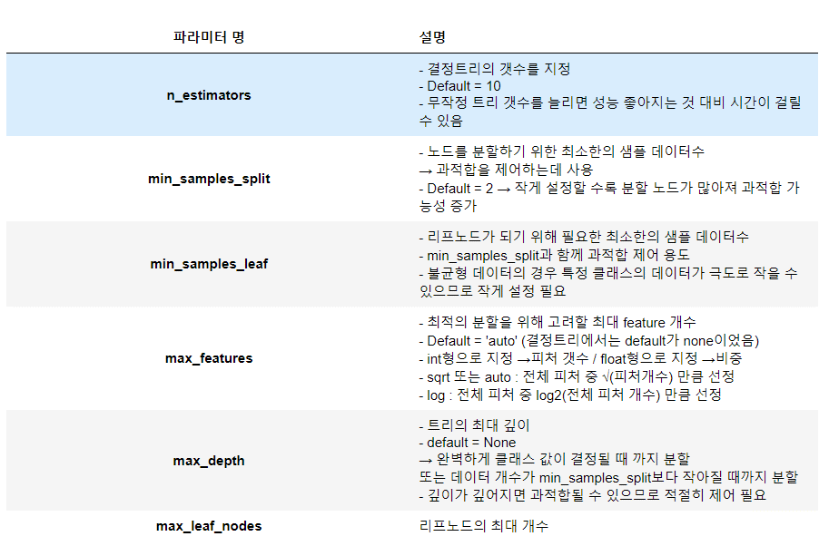
 | -Random forest(배깅방식의 대표적인 알고리즘)(베깅+트리) RandomForestClassifier() 1. n개의 랜덤한 부스트트랩(중복허용) 샘플 생성 2. 각 샘플에서 결정트리 학습 -중복을 허용하지 않고 랜덤하게 d개의 특성 선택 -정보 이득과 같은 목적함수를 기준으로 최선의 분할을 만드는 특성을 사용해서 노드를 분할 3. 단계 1,2를 k번 반복 4. 각 트리의 예측을 모아 다수결로 클래스 레이블 할당 .estimators_ : 각트리모델 저장됨 .feature_importances_ : 각 feature 중요도 0과 1 사이의 숫자로, 각 특성에 대해 0은 전혀 사용되지 않았다는 뜻이고 1은 완벽하게 타깃 클래스를 예측했다는 뜻 GridSearchCV

 | RandomForestRegressor | RandomForestRegressor(n_estimators=100, *, criterion='mse', max_depth=None, min_samples_split=2, min_samples_leaf=1, min_weight_fraction_leaf=0.0, max_features='auto', max_leaf_nodes=None, min_impurity_decrease=0.0, min_impurity_split=None, bootstrap=True, oob_score=False, n_jobs=None, random_state=None, verbose=0, warm_start=False, ccp_alpha=0.0, max_samples=None)

 | 분류기의 에측 불확실성 추정하는 기능 .decision_function: - 이진 분류에서 모델이 분류한 클래스가 그 클래스에 속한다고 믿는 정도 - 양의 값이클수록 1이라확신, 음의값이 클수록 0이라 확신, 값의 크기는 상황에 따라 다름 - 기본적으로 0을 기준으로 클래스를 구분하지만 기준값(threshold)을 증가 혹은 감소하여 달라지는 recall과 fall-out을 이용해 roc커브를 그린다 .predict_proba : - X의 각 행별로 클래스 예측확률을 나타냄 - 2진분류일경우 사이즈(n_samples, 2)
 | Ada Boost 다음 모델 만들때 어려운 샘플에 큰비중을 둬서 학습하도록 조절 할 수 있다. 잘못 분류된 학습 데이터가 선택될 probability를 높이고, 제대로 분류된 데이터가 선택될 probability를 낮춘다. 이렇게하면 다음번 학습시 어려운 샘플의 비율이 커진다 AdaBoostClassifier | 에이다 부스트의 파라미터 base_estimator : 모델을 정해주는 파라미터이다. 값을 지정해주지 않으면 기본값으로 DecisionTreeClassifier(max_depth=1)로 설정된다. learning_rate : 이전 트리의 오차를 얼마나 강하게 보정할 것인지를 설정한다. 클수록 보정을 강하게 한다, 기본값은 1.0 algorithm='SAMME.R'(기본): predict_proba가능 'SAMME' SAMME는 AdaBoost와 알고리즘은 유사하다. 다만 n번째 모델의 가중치를 구하는 부분만 AdaBoost와 다른 수식을 가진다. (수식을 넣어서 두 개의 수식을 비교 * 이론에서 안 다루었을 경우에!), 만약 클래스의 수가 2인 이중 분류의 경우에는 SAMME는 AdaBoost와 동일한 알고리즘이 된다. SAMME.R은 모델의 예측값을 이용하는게 아니라 클래스의 확률을 기반으로 한다.
 | Gradient Boosting - 그래디언트 부스팅의 단점은 파라미터를 잘 조정해야 하며 훈련 시간이 다른 모델에 비해 길다. - 그래디언트 부스팅은 n_estimators를 크게하면 모델이 복잡해져 과적합이 될 가능성이 크다. 적절한 n_estimaotrs와 learning_rate를 찾는것이 관건이다. GradientBoostingClassifier | loss : 그래디언트 부스팅에 다른 비용 함수를 사용할 수 있다. 기본값은 로지스틱 손실 함수인 'deviance'이고 에이다부스트에서 사용하는 'exponential'도 있다. GradientBoostingRegressor에도 loss파라미터가 존재하는데 기본값은 'ls(최소제곱)'이고 'lad(최소 절댓값 오차)', 'huber(후버 손실함수)', 'quantile(사분위수 손실함수)'가 있다. learning_rate : 에이다 부스트의 파라미터와 비슷하게 이전 트리의 오차를 얼마나 강하게 보정할 것인지를 정해주는 파라미터이다. 기본값은 0.1이다. subsample : 각 트리가 훈련할 때 사용할 데이터의 비율을 지정한다. 'subsample = 0.3'이면 각 트리는 무작위로 선택된 30%의 훈련 데이터로 학습된다. 결정 트리를 제어하는 파라미터인 'max_depth, min_samples_leaf' 등을 가지고 있다.
 | XGBoost - XGBoost는 GBM(Gradient Boosting)의 결정 트리를 구성할 때 병렬 처리를 사용하여, 수행시간을 GBM에 비해 훨씬 단축 사이킷런에서 제공x import xgboost as xgb | XGboost의 경우에는 파라미터를 3개의 범주로 나눈다. General parameters booster : 어떤 부스터 구조를 쓸 것인지 정하는 파라미터이다. gbtree(결정트리), gblinear(선형모델), dart(Drop out Regression Trees)가 있고 기본값은 'gbtree'이다, gbtree의 성능이 제일 낫다. n_jobs : xgboost를 실행시 병렬처리에 사용되는 코어 수, 따로 값을 주지 않으면 자동적으로 코어를 탐지하여 사용. num_feature : 특성의 수를 정해줘야 하는 경우에 사용. Booster parameters learning_rate : 가중치를 정해주는 파라미터이다. gamma : 트리가 분할을 할 때 필요한 최소 손실 감소(Minimum Loss reduction)를 지정해준다, 값이 커지면 트리의 깊이가 줄어들어 보수적인 모델이 된다. max_depth : 트리의 깊이를 정해주는 파라미터 reg_lambda : L2 norm. 값이 커질수록 모델이 보수적으로 변한다. reg_alpha : L1 norm. 값이 커질수록 모델이 보수적으로 변한다. Learning Task parameters objective : 목적함수를 정해주는 파라미터이다. binary:logistic는 이진분류, multi:softmax는 softmax는 다중 클래스 분류이다. 이 외에도 multi:softprob , rank:map 등 다양한 값들이 존재한다. eval_metric : 모델의 평가 함수를 설정하는 파라미터로 회귀분석이면 'rmse', 분류 문제에는 'error'를 기본값으로 사용한다, objective에 따라 기본값이 설정되어 있다. rmse(root mean square error), mae(mean absolute error), error(Binary classification error rate) 등 여러 값들이 존재한다.

성능평가(분류)
 |  | sklearn.metrics.classification_report
 |  | precision(정밀도) : - True라고 분류한거 중 실제 True인 것의 비율 - model의 입장 Recall(재현율) : - 실제 True 인것 중 모델이 True라고 예측 한 것의 비율 - 정답(data)의 입장 f1 score : precision과 recall 의 조화평균
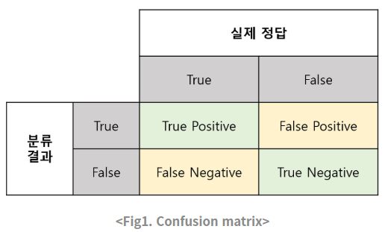

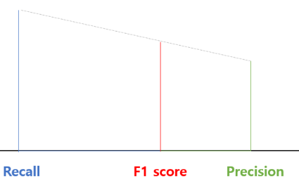

 |  | Accuracy(정확도) : - 가장 직관적으로 모델의 성능나타냄 - domain의 편중이 있을때 사용 부적절함

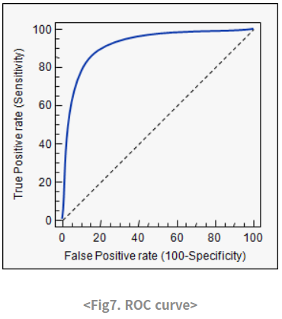
 |  | Fall-out(FPR) : - 실제 False인 data 중 모델이 True라고 예측한 비율 ROC(Receiver Operating Characteristic) curve: - 여러 임계값들을 기준으로 Recall-Fallout의 변화를 시각화 한것 - curve가 왼쪽 위 모서리에 가까울수록 성능 좋음 - y=x보다 상단에 있어야 어느정도 괜찮음 - fpr, tpr, thresholds = roc_curve(y, model.predict_proba(X)[:,1]) ->thresholds에 따라 바뀌는 fpr, tpr값을 이어 그래프로 나타냄 AUC(Area Under Curve) : - ROC 그래프아래 면적을 수치로서 나타냄 최대 1

sklearn에서 제공하는 것들
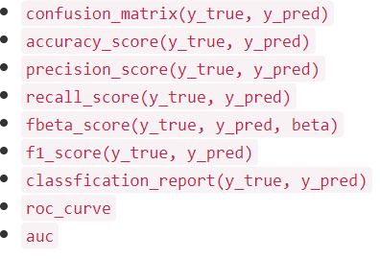
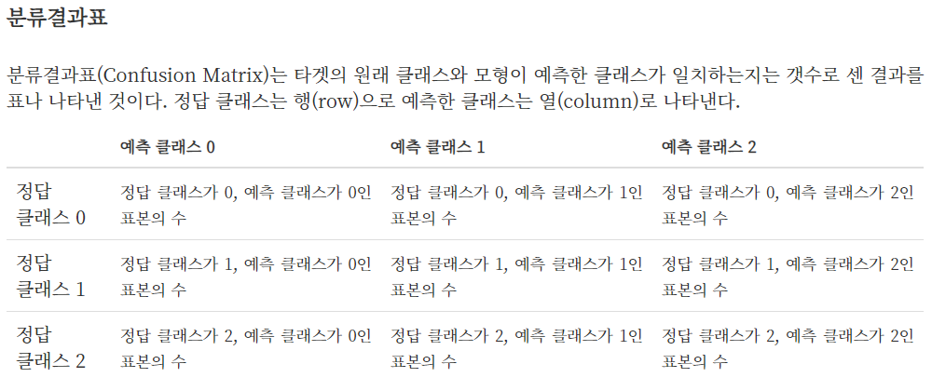

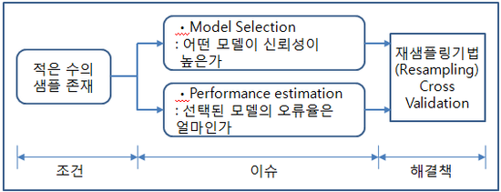

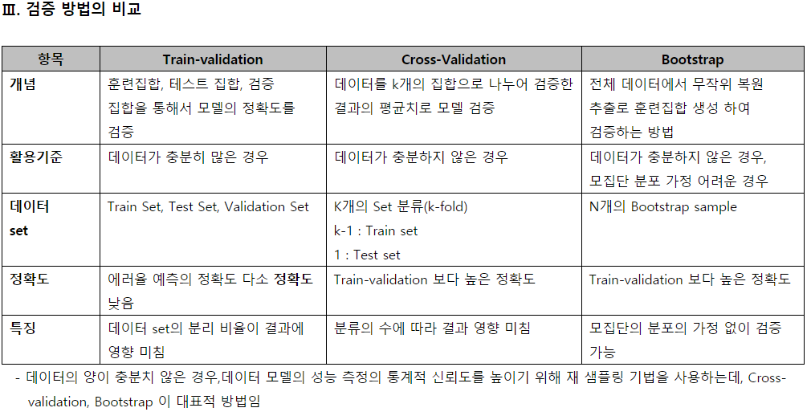

cv : | 모델 성능 평가는 보통 2개의 목적이 있습니다. 1. Unseen 데이터에 대한 성능을 예측하기 위해, 2. 더 좋은 모델을 선택하기 위해 (혹은 Hyperparameter Tuning) 입니다.
GridSearch는 우리가 임의의 파라미터를 주고 거기서, 찾는다. |  |  | GridSearchCV(svm_clf,param_grid=param_grid,scoring='accuracy', cv=10, n_jobs=-1, verbose=10)
hyperort는 범위로서 파라미터 들을 전달하고, 그 범위에서 최적을 찾는다! | 출처: https://3months.tistory.com/321 [Deep Play] |  | from hpsklearn import HyperoptEstimator,svc from hyperopt import fmin, tpe, space_eval, hp kernels = hp.choice('kernel', ['linear', 'sigmoid', 'rbf']) gamma = hp.uniform('gamma', 0.01, 100) C = hp.uniform('C', 0.01, 100) estim = HyperoptEstimator( classifier=svc('my_svc'), preprocessing=[], algo=tpe.suggest ) estim.fit(X_train_ready, y_train_encoded)

